LekkereDingen
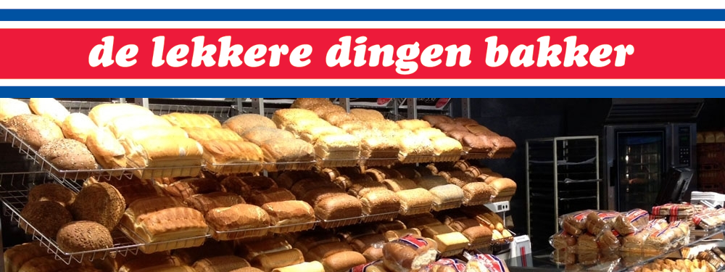

Uw gegevens |  | Plaats uw bestelling

naam |  | De Lekkere Dingen Bakker, uw adres voor het lekkerste brood en banket. Nu ook met de mogelijkheid om uw
 |  | bestelling online door te geven.
adres
 |  | Brood
tel nr |  |  | prijs | aantal | totaal
 |  | Bruin van de molen | € 2.40
e-mail |  | Grof Volkoren | € 2.40
 |  | Meergranen | € 2.45
bestelling afhalen bij |  | Muntbrood | € 2.55
-- winkel -- |  | Omega licht | € 2.60
 |  | Pompoenbrood(donker of licht) | € 2.70
afhaaldatum |  | Prohart | € 2.60
dd-mm-jjj |  | Tarwe | € 2.25
 |  | Tarwe casino/knip/lampion/vloer | € 2.30
Totaalbedrag | € 0.00 | Tarwe lampion sesam | € 2.40
te voldoen bij afhaling |  | Tarwe vloer sesam | € 2.40
 |  | Tarwe vloer maanzaad | € 2.40
 |  | Tarwe vloer tijger | € 2.40
 |  | Spelt | € 0.00
 |  | Nieuwe Spelt | € 2.80
 |  | Vikorn | € 2.55
 |  | Vollerkoren | € 2.45
 |  | Volkoren | € 2.40
 |  | Waldcorn | € 2.60
 |  | Waldcorn Vital | € 2.60
 |  | Wit | € 2.25
 |  | Wit casino/knip/lampion/vloer | € 2.30
 |  | Wit vloer sesam | € 2.40
 |  | Wit vloer maanzaad | € 2.40
 |  | Wit vloer tijger | € 2.40

